CP-002
REPORTE DE BUGS
ZULAY PERAZA

TITULO | CP-002
PRIORIDAD (urgencia) | ALTA
AMBIENTE
TIPO DE DEFECTO | AL DAR CLICK SOBRE LA IMAGEN PARA INGRESAR LA CREDENCIAL DEL USUARIO LA PAGINA NO REDIRECCIONA A NINGUN LUGAR.
SISTEMA OPERATIVO | WIN 10
SEVERIDAD (criticidad) | ALTA
DESCRIPCIÓN | AL HACER CLICK SOBRE LA IMAGEN QUE SE HALLA EN EL HEAD, ESTA NO SE REDIRECCIONA A NINGUN LUGAR.
PRECONDICIONES
PASOS | 1-INGRESAR A https://c16-33-m-java-h49e.vercel.app/ 2-HACER CLICK EN LA IMAGEN DE LA PAGINA PARA REALIZAR EL REGISTRO.
RESULTADO ESPERADO | QUE AL HACER CLICK EL CURSOR SOBRE LA IMAGEN REDIRECCIONE A OTRA PAGINA
RESULTADO ACTUAL | AL DAR CLICK SOBRE LA IMAGEN CAMBIA EL CURSOR A MANO PERO NO REDIRECCIONA A NINGUN LUGAR.

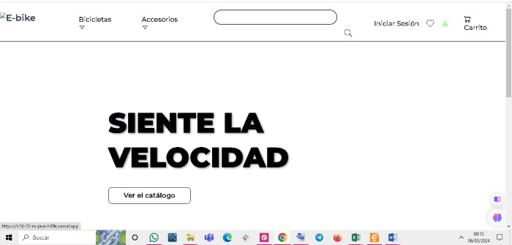
EVIDENCIA

CP-004
REPORTE DE BUGS
ZULAY PERAZA

TITULO | CP-004
PRIORIDAD (urgencia) | ALTA
AMBIENTE
TIPO DE DEFECTO | AL DAR CLICK EN INICIAR SESION LA PAGINA NO REDIRECCIONA A NINGUN LUGAR.
SISTEMA OPERATIVO | WIN 10
SEVERIDAD (criticidad) | ALTA
DESCRIPCIÓN | AL HACER CLICK SOBRE INICIAR SESION QUE SE HALLA EN EL HEAD, ESTA NO SE REDIRECCIONA A NINGUN LUGAR.
PRECONDICIONES
PASOS | 1-INGRESAR A https://c16-33-m-java-h49e.vercel.app/ 2-HACER CLICK EN INICIAR SESION EN EL HEAD DE LA PAGINA PARA REALIZAR EL REGISTRO.
RESULTADO ESPERADO | QUE AL HACER CLICK SOBRE INICIAR SESION REDIRECCIONE A OTRA PAGINA
RESULTADO ACTUAL | AL DAR CLICK SOBRE INICIAR SESION CAMBIA EL CURSOR A MANO PERO NO REDIRECCIONA A NINGUN LUGAR.

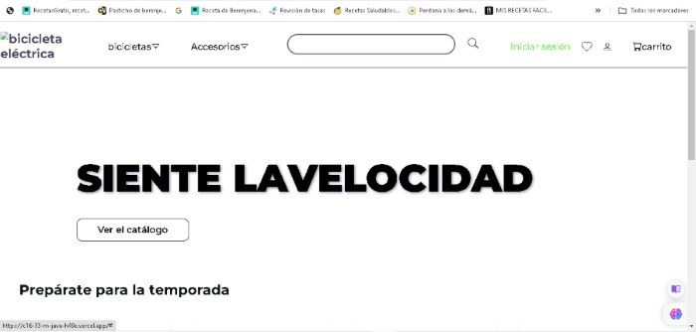
EVIDENCIA

CP-006
REPORTE DE BUGS
ZULAY PERAZA

TITULO | CP-006
PRIORIDAD (urgencia) | ALTA
AMBIENTE
TIPO DE DEFECTO | AL ENTRAR EN LA PAGINA NO SE VISUALIZAN LAS IMÁGENES DE LAS BICICLETAS Y SUS ACCESORIOS.
SISTEMA OPERATIVO | WIN 10
SEVERIDAD (criticidad) | ALTA
DESCRIPCIÓN | AL ENTRAR EN LA PAGINA NO SE VISUALIZAN LAS IMÁGENES DE LAS DIFERENTES BICICLETAS Y SUS ACCESORIOS.
PRECONDICIONES
PASOS | 1-INGRESAR A https://c16-33-m-java-h49e.vercel.app/ 2-VISUALIZACIÓN DE TODA LA PAGINA.
RESULTADO ESPERADO | VISUALIZAR LAS DIFERENTES BICICLETAS Y SUS ACCESORIOS.
RESULTADO ACTUAL | NO SE VISUALIZAN LAS DIFERENTES BICICLETAS Y SUS ACCESORIOS.

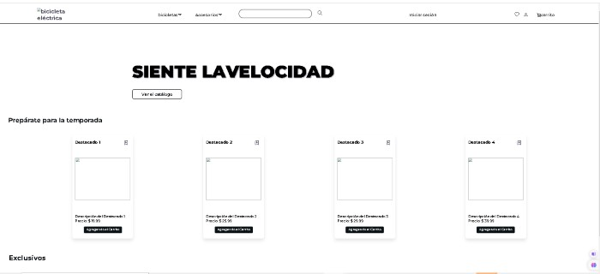
EVIDENCIA

